Condiciones Entrada
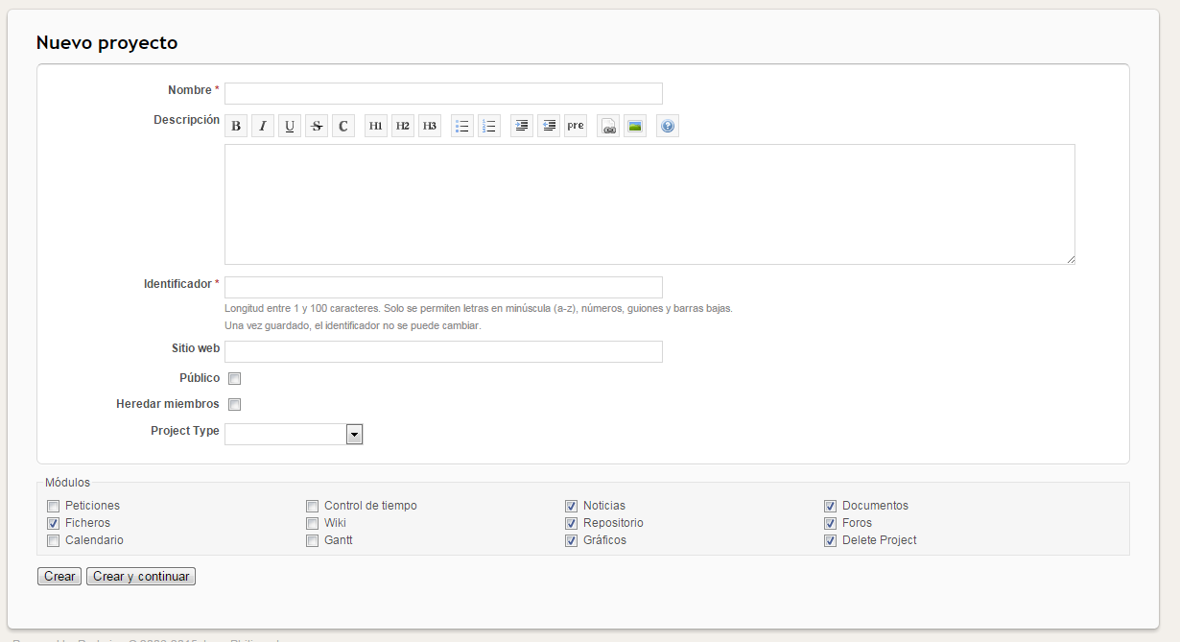
 |  | Condiciones de Entrada
ID CP | Escenario | NombreProyecto* | Descripcion | identificador* | SitioWeb | Publico | HeredarMiembros | ProjectType | Módulos | Resultado Esperado
CP1 | Escenario 1 | V | V | V | V | V | V | V | V | Proyecto sin Tipo para publico y heredando miembros
CP2 | Escenario 1 | V | V | V | V | V | V | V | V | Proyecto Tipo personal use para publico y heredando miembros
CP3 | Escenario 1 | V | V | V | V | V | V | V | V | Proyecto Tipo Team Collaboration para publico y heredando miembros
CP4 | Escenario 1 | V | V | V | V | V | V | V | V | Proyecto Tipo Client Collaboration para publico y heredando miembros
CP5 | Escenario 1 | V | V | V | V | V | V | V | V | Proyecto Tipo FOSS para publico y heredando miembros
CP6 | Escenario 1 | V | V | V | V | V | V | V | V | Proyecto Tipo Redmine Trial para publico y heredando miembros
CP7 | Escenario 1 | V | V | V | V | V | V | V | V | Proyecto Tipo Other para publico y heredando miembros
CP8 | Escenario 1 | V | V | V | V | V | V | V | V | Proyecto sin Tipo para publico
CP9 | Escenario 1 | V | V | V | V | V | V | V | V | Proyecto Tipo personal usepara publico
CP10 | Escenario 1 | V | V | V | V | V | V | V | V | Proyecto Tipo Team Collaborationpara publico
CP11 | Escenario 1 | V | V | V | V | V | V | V | V | Proyecto Tipo Client Collaboration para publico
CP12 | Escenario 1 | V | V | V | V | V | V | V | V | Proyecto Tipo FOSS para publico
CP13 | Escenario 1 | V | V | V | V | V | V | V | V | Proyecto Tipo Redmine Trial para publico
CP14 | Escenario 1 | V | V | V | V | V | V | V | V | Proyecto Tipo Other para publico
CP15 | Escenario 1 | V | V | V | V | V | V | V | V | Proyecto sin Tipo heredando miembros
CP16 | Escenario 1 | V | V | V | V | V | V | V | V | Proyecto Tipo personal use heredando miembros
CP17 | Escenario 1 | V | V | V | V | V | V | V | V | Proyecto Tipo Team Collaboration heredando miembros
CP18 | Escenario 1 | V | V | V | V | V | V | V | V | Proyecto Tipo Client Collaboration heredando miembros
CP19 | Escenario 1 | V | V | V | V | V | V | V | V | Proyecto Tipo FOSS heredando miembros
CP20 | Escenario 1 | V | V | V | V | V | V | V | V | Proyecto Tipo Redmine Trial heredando miembros
CP21 | Escenario 1 | V | V | V | V | V | V | V | V | Proyecto Tipo Other heredando miembros
CP22 | Escenario 2 | NV | V | V | V | V | V | V | V | Nombre no puede estar en blanco
CP23 | Escenario 3 | V | V | NV | V | V | V | V | V | Identificador no puede estar en blanco

Nota el * indica campo obligatorio

